Vorlage
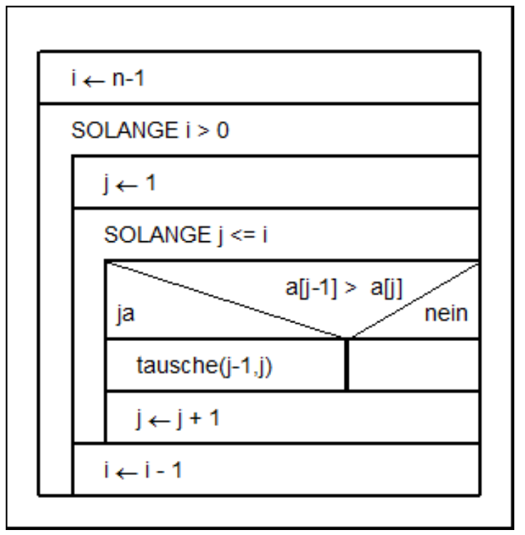
 |  | Liste a
i äußere Schleife | j innere Schleife | 0 | 1 | 2 | 3 | 4
4 | 1 | 7 | 4 | 12 | 1 | 2
3 | 2 | 4 | 7 | 1 | 2 | 12
2 | 3 | 4 | 1 | 2 | 7 | 12
1 | 4 | 1 | 2 | 4 | 7 | 12

0 | Programmende | 1 | 2 | 4 | 7 | 12

